Instruktion
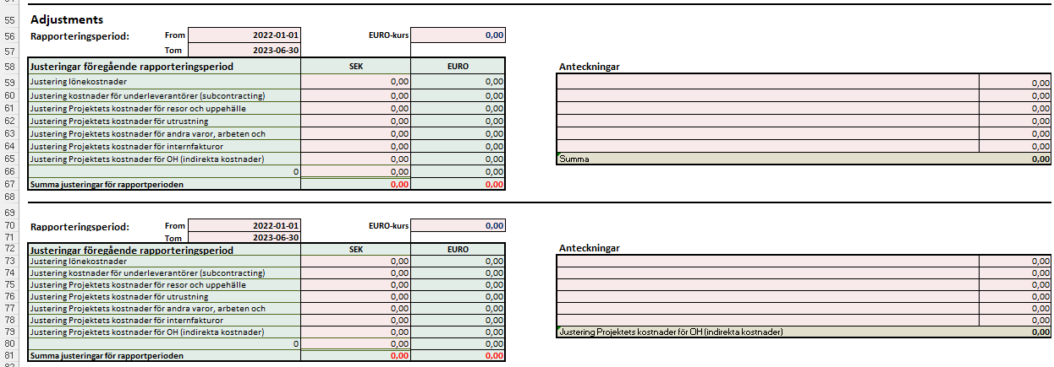
Instruktion Granskningsmall
 | Om du upplever att mallen uppför sig konstigt, om textrader inte syns korrekt eller bilder flyter runt
 | med muspekaren, kan det bero på att filen öppnats i webbläge. Prova då att öppna mallen i Excel i stället.
 | Du kan fritt lägga till egna flikar men ändra inte i befintliga flikar.

* | Fyll i projektuppgifter i de rosa rutorna i fliken "1. Granskningsmall"
* | Klistra in en bild av EURO-kursen enligt flik "2. Växelkurs".
* | Den genomsnittliga växelkursen för perioden lägger du in i cell F16.

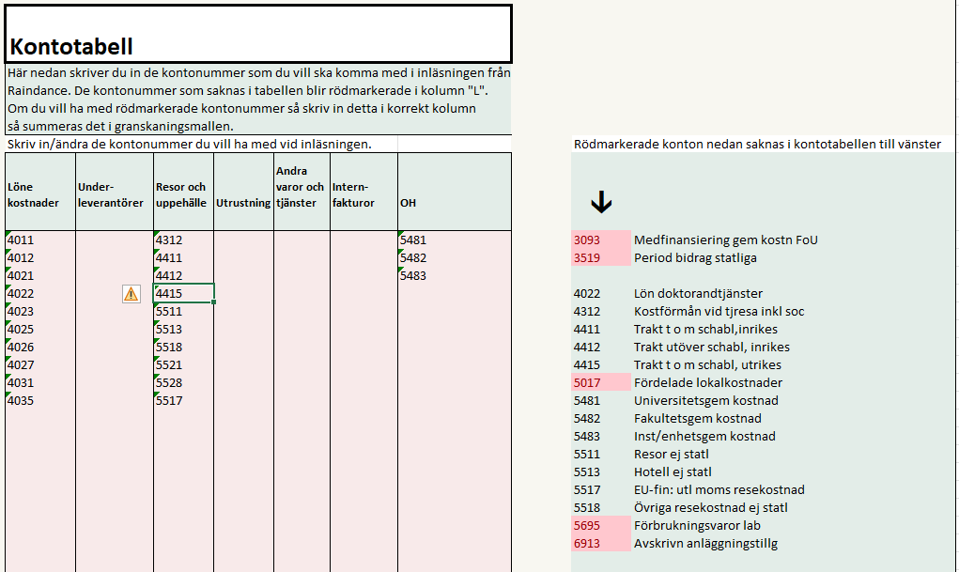
* | Ta ut rapporten V22 från Raindance och klistra in den i cell I5 i fliken inläsning. Instruktion finns i fliken raindance och fliken inläsning. | Klicka för instruktion
* | Har du flera projektnummer i projektet så klistra in dessa efter varandra.
 | Fliken "Kontotabell"
* | Klistra in en bild från Funding & Tenderportalen i flik "4. Funding & Tenderportalen"
 | Registrera de aktuella siffrorna i flik 1.
* | När du gjort ovanstående går du till fliken "Kontotabell"
* | I fliken "Kontotabell" får du efter inläsning i kolumn "L" upp alla kontonummer som finns med i inläsningen.
 | De kontonummer som är rödmarkerade måste registreras i någon av kolumnerna till vänster (B-J) för att beloppen
 | för dessa konton ska räknas med. När du registrerat ett konto tas den röda markeringen bort vilket då
 | indikerar att kontot är med i summeringarna.

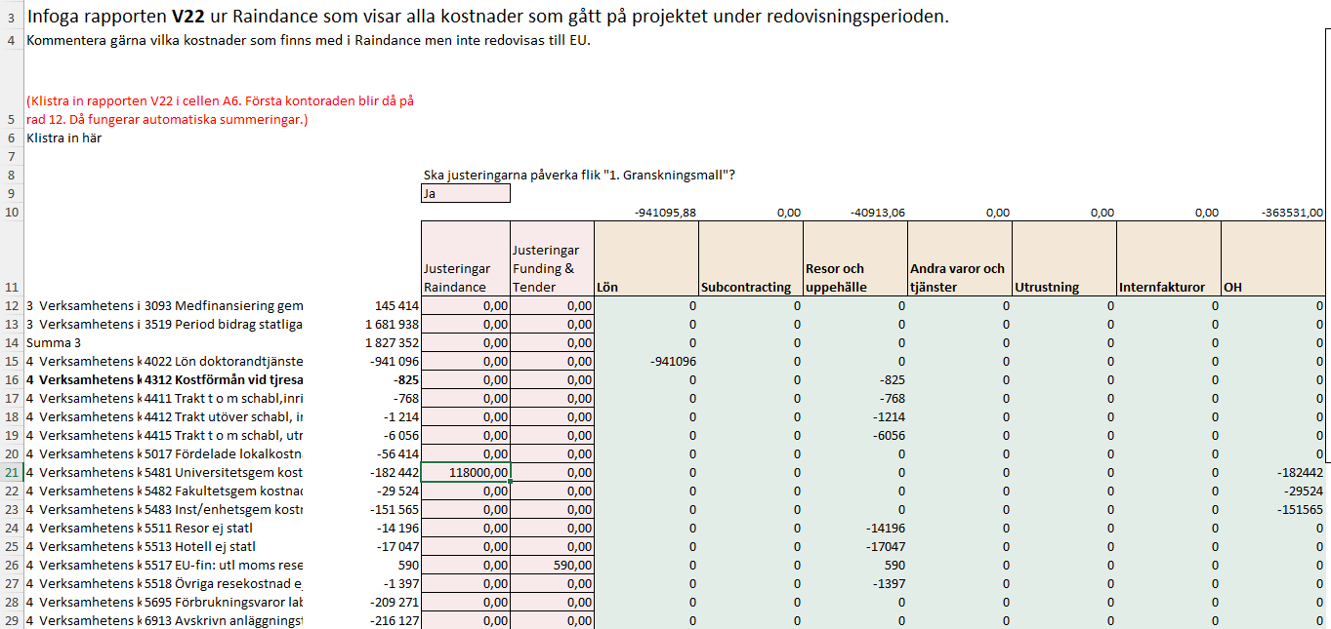
 | Fliken "Raindance"
* | Gå därefter tillbaka till fliken "Raindance". Den kan se ut enligt bilden till höger.

* | I de rosa kolumnerna D och E har du möjlighet att registrera justeringar för antingen Raindance
 | eller Funding & tender. Om du har ett ja i cellen D9 så kommer justeringarna påverka fliken "1.Granskningsmall"
* | När du gjort detta går du till fliken "1. Granskningsmall" och ser reusltatet.

 | Fliken "1. Granskningsmall"
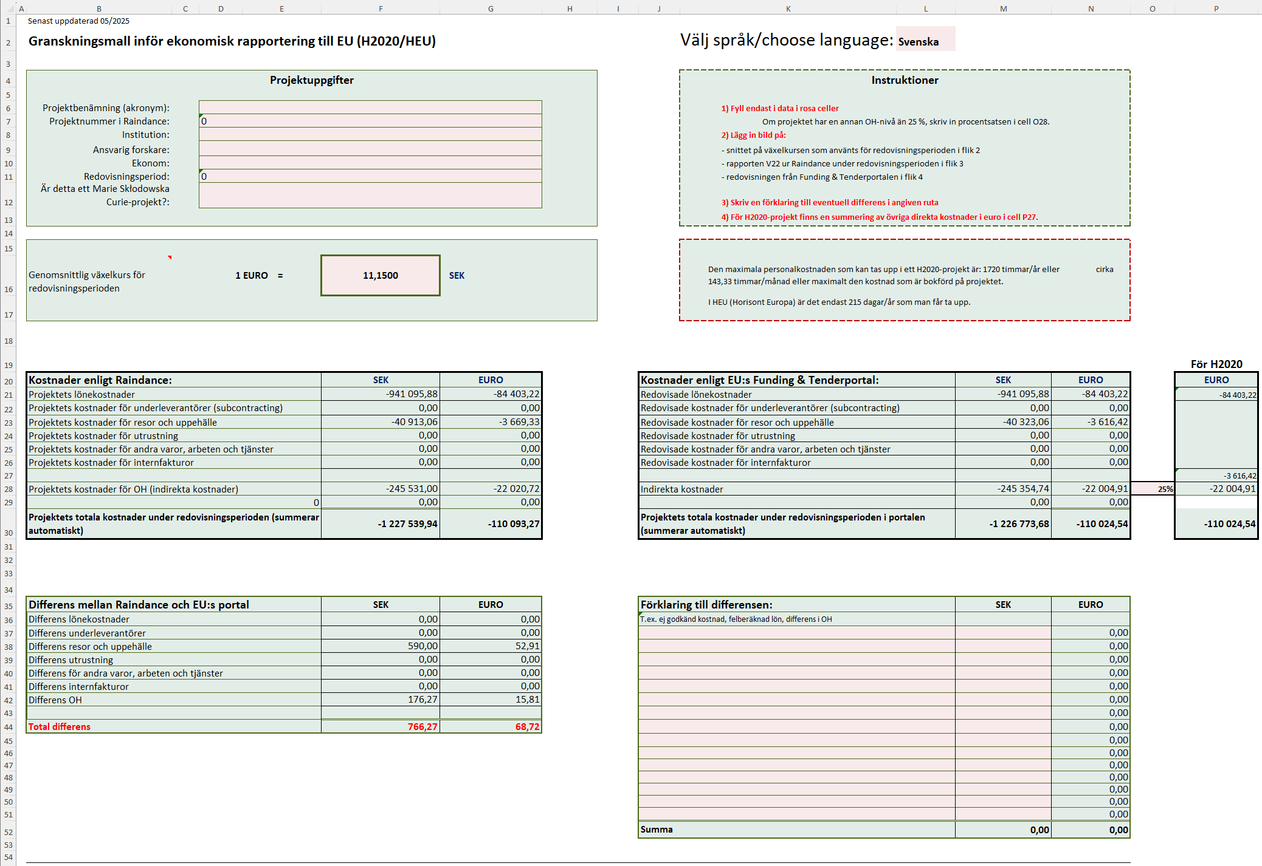
* | Här ser du att att alla belopp är överförda från inläsningen. Nu är det bara att gå igenom och kontrollera.
 | Eventuella differenser ser du i rutan längst ner till vänster och du kan skriva förklaringar till dem i rutan
 | längst ner till höger. När du har samma belopp i F45, G45 som i M52, N52 har du förklarat de differenser som finns.

* | För H2020-projekt finns en summering av projektet i euro i cellerna P20-P30.

* | Vid redovisning av projekt inom Horisont 2020, H2020, ska en sammanslagning av de övriga direkta kostnaderna göras till Funding & Tenders-portalen. En automatisk summering av kostnaderna i euro görs i cell P27.

* | Eventuella differenser visas i sektionen "Differens mellan Raindance och EU:s portal" på raderna 36-44.

* | Eventuell förklaring till differenserna kan göras i sektionen "Förklaring till differensen".
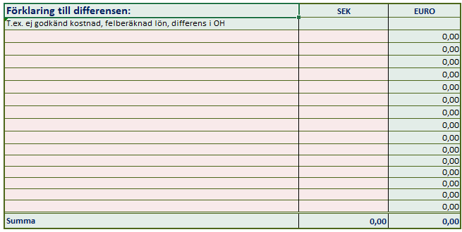

* | I sektionen längst ner (från rad 55) specificeras justeringar som görs för tidigare rapporteringsperioder.

Inläsning
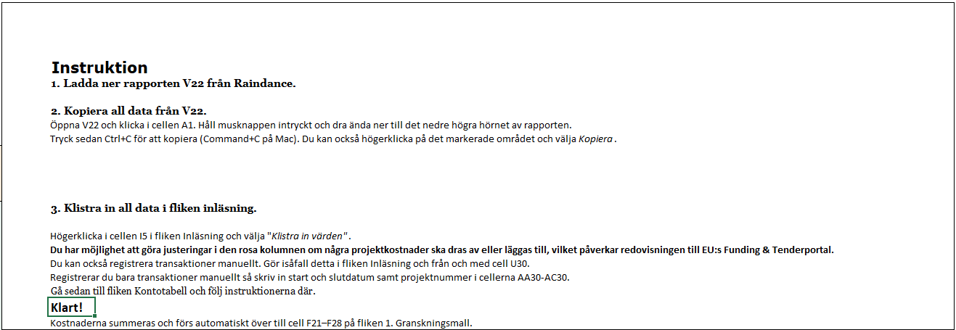
1. Klistra in värden från rapport V22 Raindance för aktuellt projekt. Om projektet har fler än ett projektnummer så klistra in dessa efter varandra.
Markera cell I5, högerklicka och välj "Klistra in värden".
BU kod | Konto | Belopp kr

 |  |  | Registrera manuellt. Kostnad registreras med inledande minustecken.
 |  |  | Ett konto kan registreras flera gånger. Om du bara lägger in manuella transaktioner måste startdatum (AA30) och Slutdatum (AB30) läggas in.
 |  |  | Konto | Benämning | Belopp | Startdatum | Slutdatum | Projektnummer
 |  |  |  |  | 0.00 kr
 |  |  |  |  | 0.00 kr
 |  |  |  |  | 0.00 kr
 |  |  |  |  | 0.00 kr
 |  |  |  |  | 0.00 kr
 |  |  |  |  | 0.00 kr
 |  |  |  |  | 0.00 kr
 |  |  |  |  | 0.00 kr
 |  |  |  |  | 0.00 kr
 |  |  |  |  | 0.00 kr
 |  |  |  |  | 0.00 kr
 |  |  |  |  | 0.00 kr
 |  |  |  |  | 0.00 kr
 |  |  |  |  | 0.00 kr
 |  |  |  |  | 0.00 kr
 |  |  |  |  | 0.00 kr

